일위대가표
일 위 대 가 표

명 칭 | 규 격 | 수 량 | 단위 | 재 료 비 |  | 노 무 비 |  | 경 비 |  | 합 계 |  | 비 고
 |  |  |  | 단 가 | 금 액 | 단 가 | 금 액 | 단 가 | 금 액 | 단 가 | 금 액
제 1 호표
줄눈철거 | 인력,치장벽돌 | 1 | M2 |  | 960 |  | 34,178 |  | 1,025 | - | 36,163
특별인부 |  | 0.09 | 인 |  | - | 214,222 | 19,279 |  | - | 214,222 | 19,279
보통인부 |  | 0.09 | 인 |  | - | 165,545 | 14,899 |  | - | 165,545 | 14,899
플랫치즐 |  | 0.04 | M2 | 24,000 | 960 |  | - |  | - | 24,000 | 960
공구손료 | 노무비의 | 3.00 | % |  | - |  | - | 34,178 | 1,025 | 34,178 | 1,025
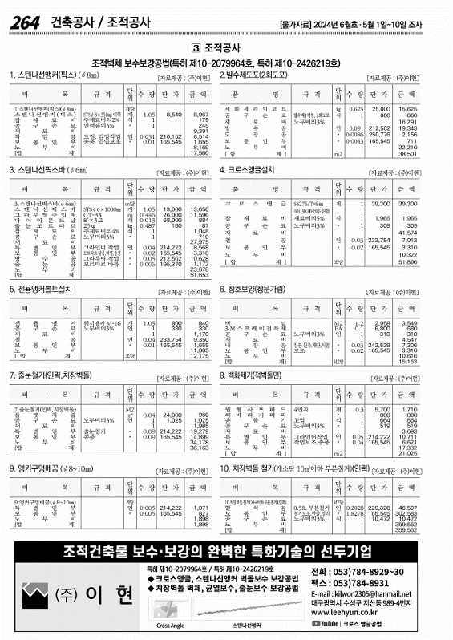
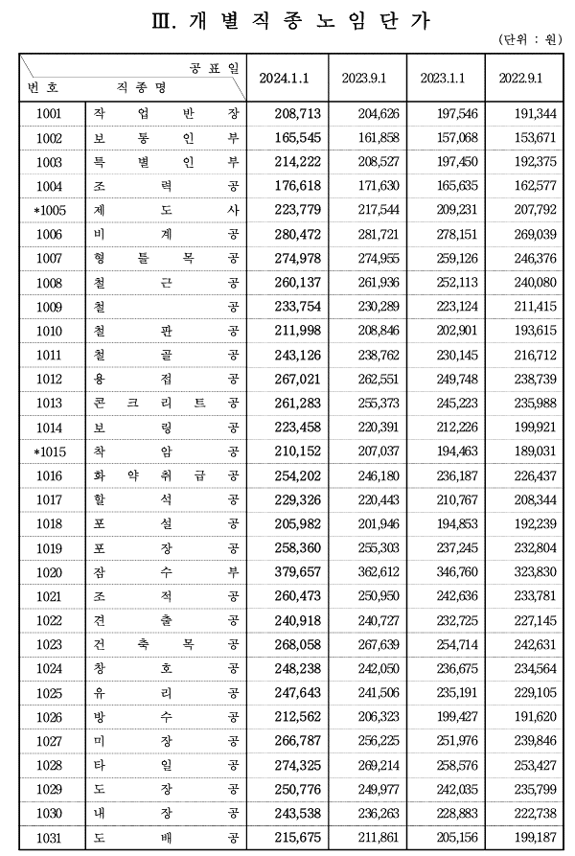

 |  |  |  |  |  |  |  |  |  |  |  |  |  | 수량 | 1일시공량
 |  |  |  |  |  |  |  |  |  |  |  |  |  | 1 | 37 | 0.027027027027
 |  |  |  |  |  |  |  |  |  |  |  |  |  | 8 | 37 | 0.21621621622

 |  |  |  |  |  |  |  |  |  |  |  |  | 0

